사용자 인터페이스 설계서
사용자 인터페이스 설계서
시스템명 | 店長のシークレットノート |  |  |  | 작성자 | XXX
단계명 | 설계 |  |  |  | 작성일자 | 2019.10.29 |  | 버전 | 1

사용자 인터페이스 구조도
level1 |  | level2 |  | level3 |  | level4
로그인 화면
회원 가입 |  | 개인정보 입력 |  | 회원 가입 완료
로그인 |  | 메인페이지 |  | 체크리스트 |  | 등록, 확인, 삭제
 |  |  |  | 재고 |  | 위치별 재고확인
 |  |  |  |  |  | 새로운 입고 등록
 |  |  |  |  |  | 사용, 폐기
 |  |  |  | 사용 |  | 사용, 폐기 리스트
 |  |  |  |  |  | 사용, 폐기 차트
 |  |  |  | 분석 |  | 차트 분석
 |  |  |  |  |  | 예상선 그래프

사용자 인터페이스 목록 - 화면 상세 설계
화면 ID |  | aaa |  |  | 화면명 |  | 회원가입
관련 유스케이스 ID
관련 시퀀스도 ID
화면유형 |  | 회원가입 |  |  | 메뉴경로 |  | 회원가입
화면개요 |  | 개인 정보를 통해 회원 등록 가능
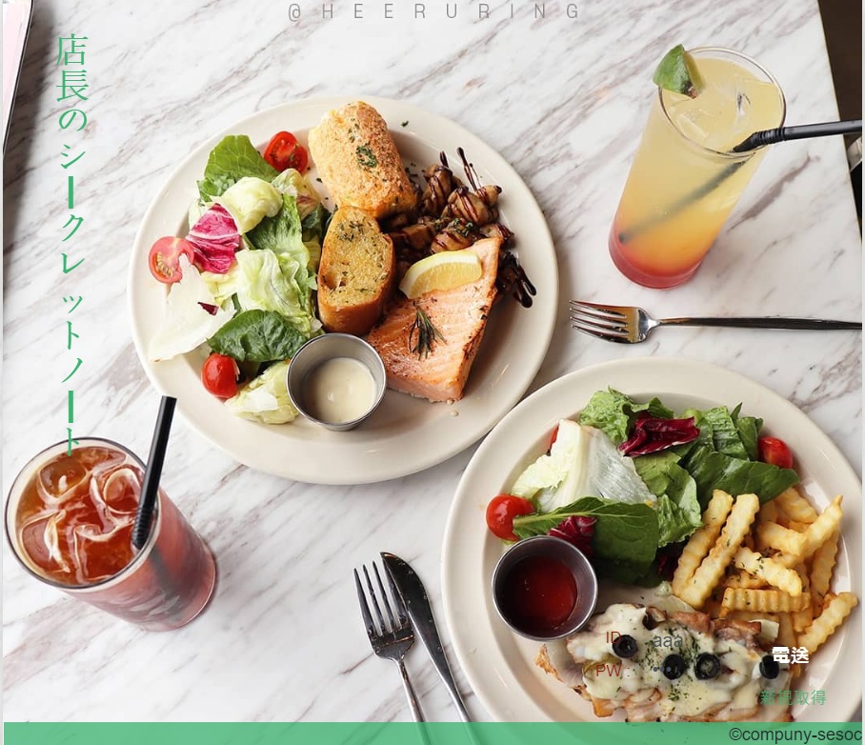 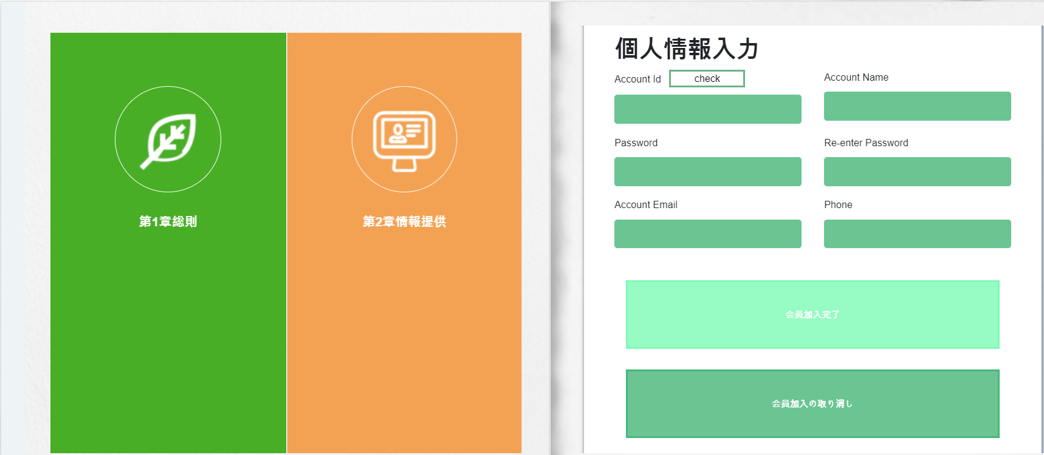

입출력 항목
항목명 |  | 컨트롤명 |  | 타입 및 길이 |  | 속성 |  | Validation Check
유저 아이디 |  | USERID | varchar2 |  |  | O | PK/NN
유저 비밀번호 |  | USERPWD | varchar2 |  |  | O | NN
유저 사진 |  | EIMG | varchar2 |  |  | O | NN
유저 이름 |  | USERNAME | varchar2 |  |  | O | NN
유저 등급 |  | RANK | varchar2 |  |  | O | NN
유저 이메일 |  | EMAIL | varchar2 |  |  | O | NN
유저 연락처 |  | EPHONE | varchar2 |  |  | O | NN
유저 상태 |  | STATUS | varchar2 |  |  | O | NN
처리 내용
회원 가입에 필요한 개인정보 입력

기술적 고려사항

사용자 인터페이스 목록 - 화면 상세 설계
출력물 ID |  | aaa |  |  | 화면명 |  | MAIN
관련 유스케이스 ID
관련 시퀀스도 ID
화면유형 |  | MAIN |  |  | 메뉴경로 |  | 로그인 -> MAIN
화면개요 |  | 로그인 후 메인페이지
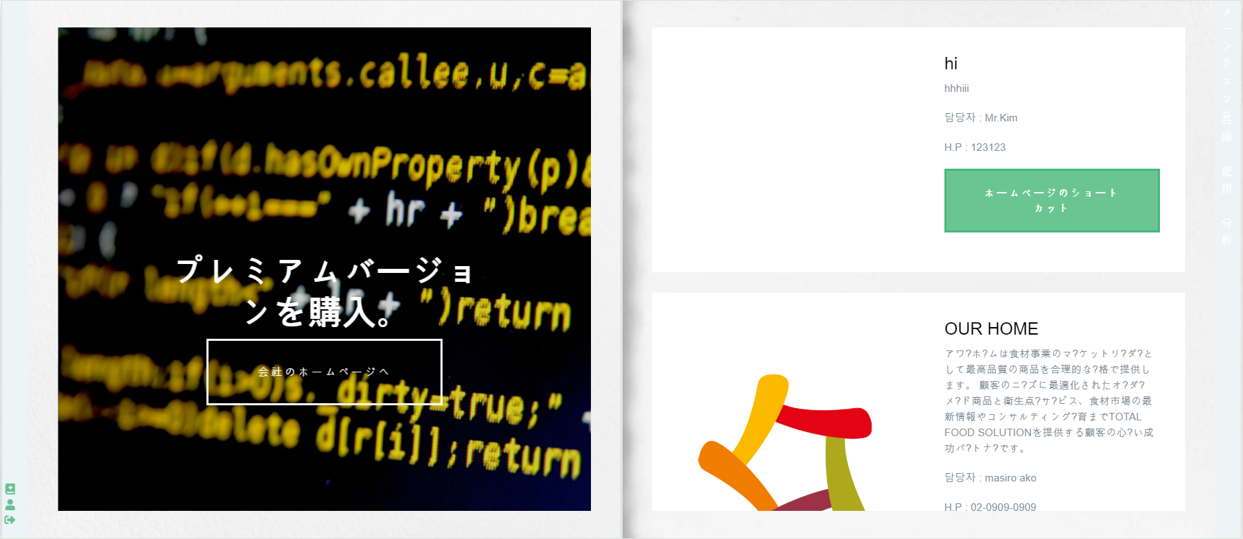

입출력 항목
항목명 |  | 컨트롤명 |  | 타입 및 길이 |  | 속성 |  | Validation Check
고객사넘버 |  | ACCOUNTSERIAL | VARCHAR2 |  |  | O | PK/NN
고객사 명 |  | ACCOUNTNAME | VARCHAR2 |  |  | O | NN
고객사 사진 |  | AIMG | VARCHAR2 |  |  | O | NN
담당자 |  | AMANAGER | VARCHAR2 |  |  | O | NN
담당자 연락처 |  | APHONE | VARCHAR2 |  |  | O | NN
고객사 내용 |  | ACONTENTS | VARCHAR2 |  |  | O | NN
홈페이지 |  | ARUL | VARCHAR2 |  |  | O | NN
처리 내용
협력사 등록, 우측 탭으로 원하는 카테고리로 이동 가능

기술적 고려사항

사용자 인터페이스 목록 - 화면 상세 설계
화면 ID |  | aaa |  |  | 화면명 |  | 체크리스트
관련 유스케이스 ID
관련 시퀀스도 ID
화면유형 |  | 체크리스트 |  |  | 메뉴경로 |  | 메인페이지 -> 체크
화면개요 |  | 체크 카테고리
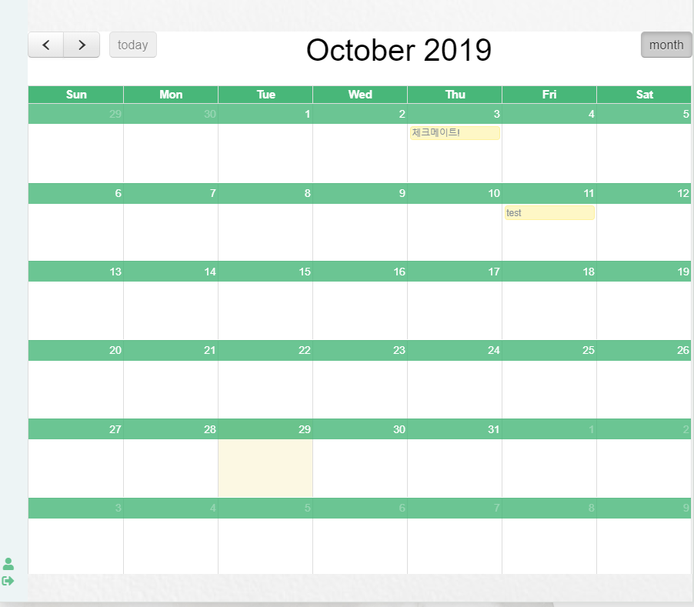 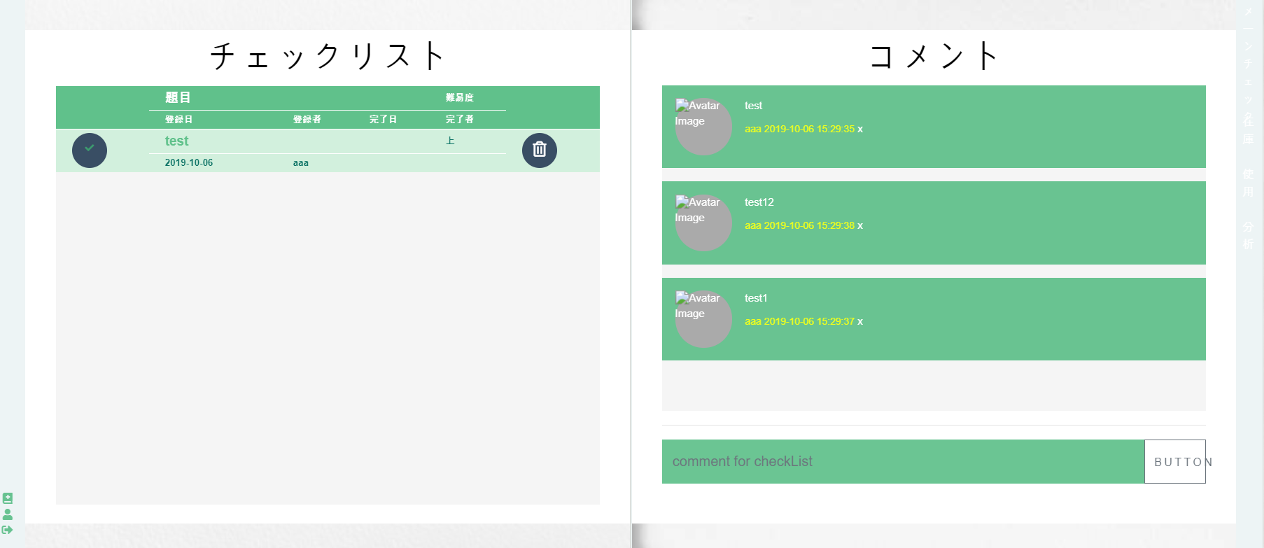

입출력 항목
항목명 |  | 컨트롤명 |  | 타입 및 길이 |  | 속성 |  | Validation Check
체크리스트 넘버 |  | CKSERIALNUMBER | NUMBER |  |  | O | PK/NN
제목 |  | CKTITLE | VARCHAR2 |  |  | O | NN
체크확인 |  | COMPLETES | VARCHAR2 |  |  | O | NN
중요도 |  | IMPORTANCE | VARCHAR2 |  |  | O | NN
등록 아이디 |  | REGISTID | VARCHAR2 |  |  | O | NN
등록 날짜 |  | RDATE | DATE |  |  | O | NN
댓글 |  | FINISHER | VARCHAR2 |  |  | O | NN
완료 날짜 |  | FDATE | DATE |  |  | O | NN
처리 내용
체크리스트 등록 및 삭제, 확인 체크리스트 댓글 등록 및 삭제

기술적 고려사항

사용자 인터페이스 목록 - 화면 상세 설계
화면 ID |  | aaa |  |  | 화면명 |  | 재고
관련 유스케이스 ID
관련 시퀀스도 ID
화면유형 |  | 재고 |  |  | 메뉴경로 |  | 메인페이지 -> 재고
화면개요 |  | 재고 카테고리
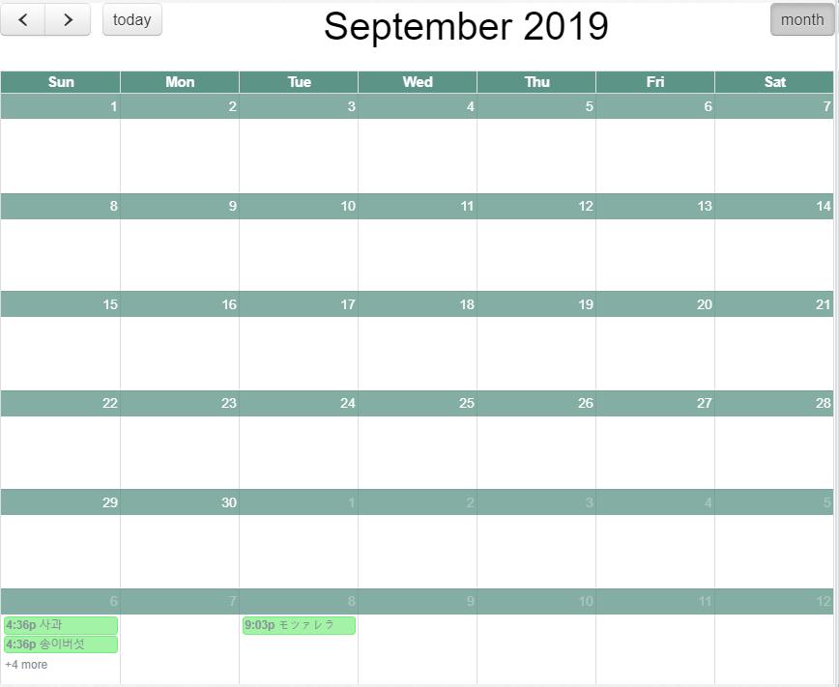 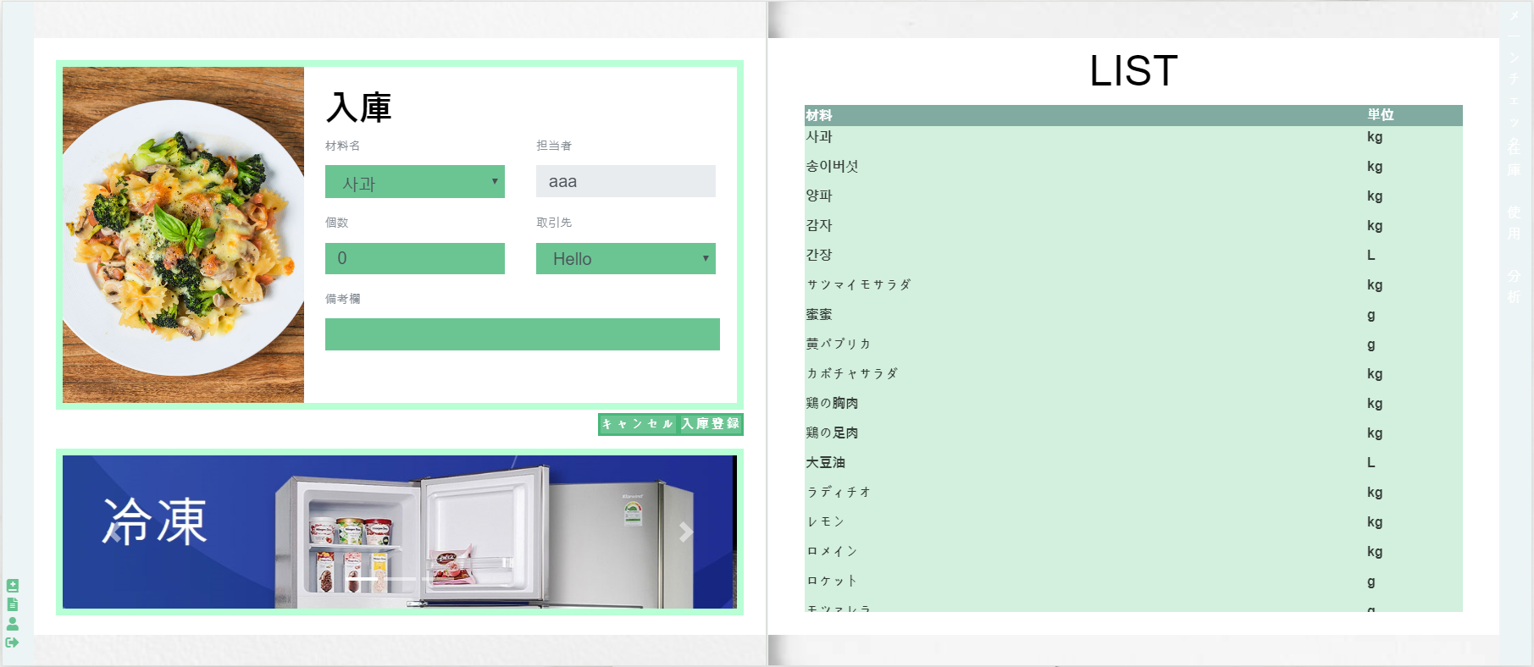

입출력 항목
항목명 |  | 컨트롤명 |  | 타입 및 길이 |  | 속성 |  | Validation Check
재고 넘버 |  | SSERIALNUMBER | NUMBER |  |  | O | PK/NN
서브클래스 넘버 |  | SCSERIALNUMBER | NUMBER |  |  | O | FK/NN
등록자 |  | USERID | VARCHAR2 |  |  | O | FK/NN
등록 넘버 |  | RSERIALNUMBER | NUMBER |  |  | O | FK/NN
입고날짜 |  | SDATE | DATE |  |  | O | NN
유통기한 |  | DEDATE | DATE |  |  | O | NN
입고량 |  | SAMOUNT | NUMBER |  |  | O | NN
처리 내용
재고 현황 입고 품목 등록 사용 및 폐기 기록

기술적 고려사항
AJAX를 사용하여 상황에 따른 화면변경

사용자 인터페이스 목록 - 화면 상세 설계
화면 ID |  | aaa |  |  | 화면명 |  | 사용, 폐기
관련 유스케이스 ID
관련 시퀀스도 ID
화면유형 |  | 사용, 폐기 |  |  | 메뉴경로 |  | 메인페이지 -> 사용
화면개요 |  | 사용 카테고리
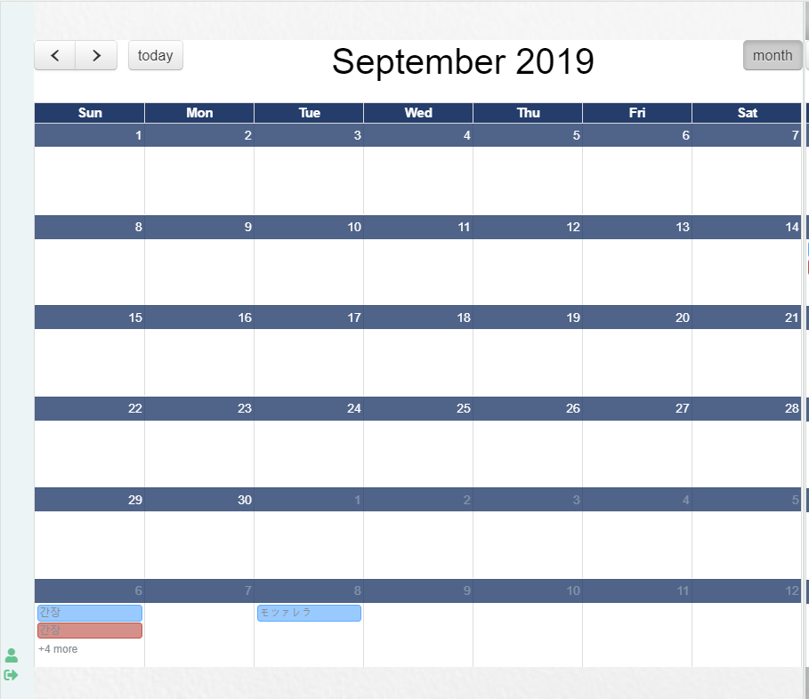 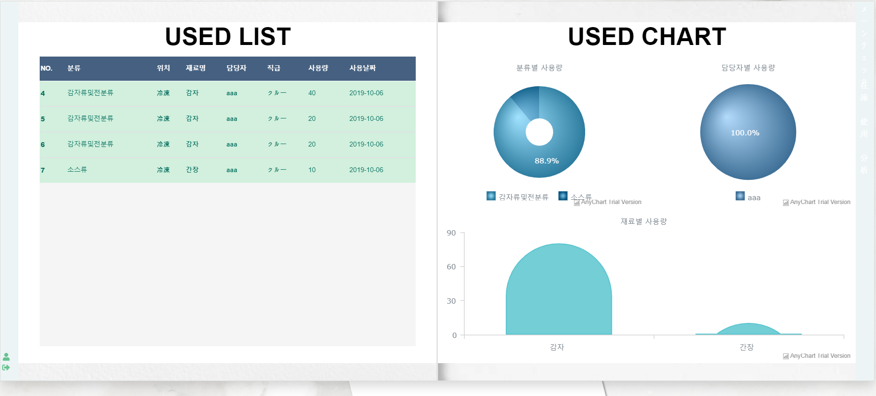

입출력 항목
항목명 |  | 컨트롤명 |  | 타입 및 길이 |  | 속성 |  | Validation Check
사용 넘버 |  | USERIALNUMBER | NUMBER |  |  | O | PK/NN
재고 넘버 |  | SSERIALNUMBER | NUMBER |  |  | O | FK/NN
사용자 |  | USERID | VARCHAR2 |  |  | O | FK/NN
사용 날짜 |  | UDATE | DATE |  |  | O | NN
사용량 |  | UAMOUNT | NUMBER |  |  | O | NN
사용 후 상태 |  | UCONDITION | VARCHAR2 |  |  | O | NN
폐기 넘버 |  | DSERIALNUMBER | NUMBER |  |  | O | PK/NN
폐기 날짜 |  | DDATE | DATE |  |  | O | NN
폐기량 |  | DAMOUNT | NUMBER |  |  | O | NN
폐기 후 상태 |  | DCONDITION | VARCHAR2 |  |  | O | NN
처리 내용
날짜별 사용, 폐기 품목 확인 리스트, 차트를 통해 한눈에 확인가능

기술적 고려사항

사용자 인터페이스 목록 - 화면 상세 설계
화면 ID |  | aaa |  |  | 화면명 |  | 분석
관련 유스케이스 ID
관련 시퀀스도 ID
화면유형 |  | 분석 |  |  | 메뉴경로 |  | 메인페이지 -> 분석
화면개요 |  | 분석 카테고리
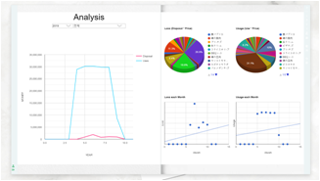

입출력 항목
항목명 |  | 컨트롤명 |  | 타입 및 길이 |  | 속성 |  | Validation Check

처리 내용
사용, 폐기 데이터를 사용하여 차트 출력 추세선을 통해 사용금액, 폐기금액 예측가능

기술적 고려사항

